Схема проезда на склад
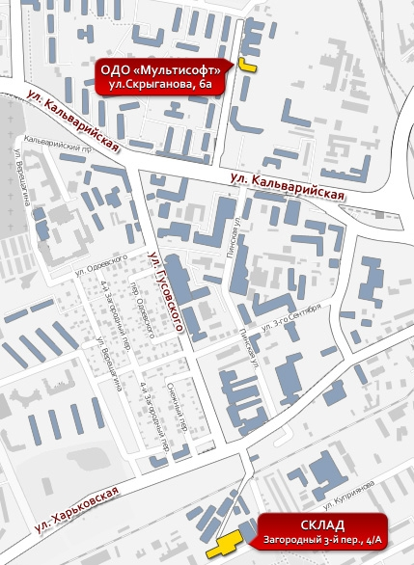
Схема проезда на склад
Заезд с ул. Харьковской!
 | Контактные данные

 | Адреса:
 | Офис: 220073, Республика Беларусь, г.Минск,ул. Скрыганова, 6а, 4-й этаж, оф.11
 | Склад: 220036, Республика беларусь, г. Минск, 3-й Загородный переулок, 4А, 4-й этаж, тел. 256 14 48

 | Телефоны:
 | Vel. +375 29 612 00 74;
 | Тел.+375 17 207 68 42 (43)

 | info@multisoft.by

 | * Все указанные цены являются розничными. Оптовые, партнерские и проектные цены высылаются по запросу»

